ESTADO DE CAMPECHE
INSTITUTO ELECTORAL DEL ESTADO DE CAMPECHE
“25 ANIVERSARIO DEL IEEC, 1997-2022”
PROCESO ELECTORAL ESTATAL ORDINARIO 2021
MAPA DE LOS RESULTADOS DE LA ELECCIÓN DE GUBERNATURA

ESTADO DE CAMPECHE |  |  |  |  |  |  |  |  | Resultados conforme al Juicio de Revisión Constitucional Electoral, de los expedientes SUP-JRC-128/2021 y acumulados, SUP-JRC-171/2021 y SUP-JRC-172/2021.
VAXCAMPECHE | JUNTOS HAREMOS HISTORIA EN CAMPECHE | PVEM | MOVIMIENTO CIUDADANO | MORENA | PES | RSP | CANDIDATOS/AS NO REGISTRADOS/AS | VOTOS NULOS | VOTACIÓN T. EMITIDA
129,120 | 139,503 | 3,289 | 133,627 | 2,912 | 2,401 | 1,290 | 52 | 8,092 | 420,286

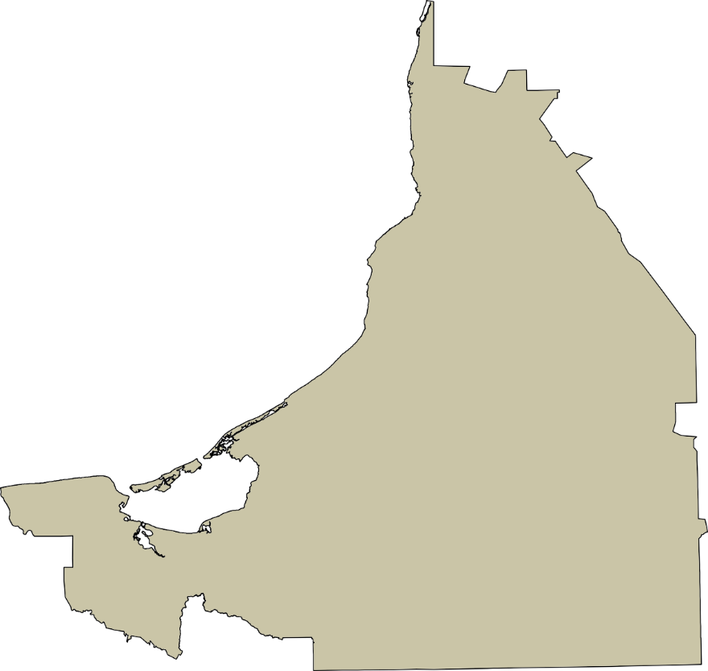
PAN | PRI | PRD | PRI | PT | MORENA |  | GANADOR
14,235 | 110,919 | 3,966 |  | 6,452 | 133,051

LISTA NOMINAL |  | 668,750
SECCIONES |  | 531
CASILLAS |  | 1,190

PARTICIPACIÓN CIUDADANA |  | 62.8465%
ABSTENCIONISMO |  | 37.1535%

